Prijzenformulier AV Middelen
 |  | Omschrijving AV middel* | Merk huidig artikel* | Type huidig artikel* | Overige specificaties | PRIJSOPGAVE AUDIOVISUELE MIDDELEN
Categorieën diverse AV middelen
 | FOTO* |  |  |  |  | Omschrijving aangeboden AV middel*** | Merk en Type, specificaties*** | verwachte af te nemen AV middelen per jaar * | Inkoopprijs per artikel excl. BTW in € | Totaal nettoprijs excl BTW in €
passieve beeldschermen | 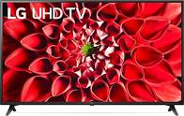 | Led TV | LG | 55UN71006LB | 55 - 100 inch, resolutie 4K |  |  | 30 |  | € -
interactieve beeldschermen | 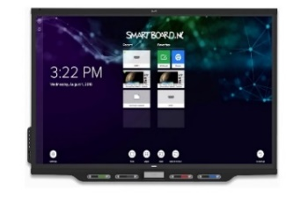 | Interactief bord dat gebruikt wordt in lessen | Smart Panel | 7000 | 75-86 inch; touch-techniek HyPr/EMR/Hapro3; ingebouwde computer + externe aansluiting (eigen laptop); aansluiting met eigen device draadloos en bedraad; kijkhoek 178°; resolutie 4k, 60hZ; integratie met O365. |  |  | 25 |  | € -
interactieve beeldschermen |  | Interactief bord dat gebruikt wordt in lessen | Prowise Move | Touchscreen 86" | 75-86 inch; incl. MOVE camera, software 3.0; touch-techniek HyPr/EMR/Hapro3; ingebouwde computer + externe aansluiting (eigen laptop); aansluiting met eigen device draadloos en bedraad; kijkhoek 178°; resolutie 4k, 60hZ; integratie met O365. |  |  | 35 |  | € -
audio apparatuur |  | Apparaat aan de wand waarmee geluid te regelen is | Bose | ControlSpace CC-16 | Zone Controller |  |  | 30 |  | € -
audio apparatuur |  | microfoon | Bose | Bose L1 Com­pact Wire­less Set | Wireless |  |  | 30 |  | € -
 |  | versterker | Bose | PowerMatch PM4250N | Network Amplifier 4x 250W |  |  | 30 |  | € -
ophangsystemen draaibaar | 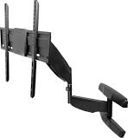 | Ophangysteem voor tv's en interactieve borden. | MyWall | Muurbeugel HL14 met gasveer | voor schermen met een grootte vanaf 42 inch. |  |  | 30 |  | € -
ophangsystemen verrijdbaar | 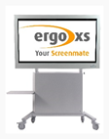 | Verrijdbaar systeem voor tv's en interactieve borden | Ergo XS-systemen | Flexline trolley VESA400 serie | 37 - 70 Inch, 160 cm hoog; met en zonder lift; wieldiameter minimaal 100mm |  |  | 30 |  | € -
ophangsystemen vast | 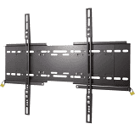 | Ophangysteem voor tv's en interactieve borden | MyWall | vaste muurbeugel met anti-diefstalbeveiliging | voor schermen vanaf 50 tot 100 inch. Geschikt voor bevestiging aan de muur |  |  | 30 |  | € -
camera systemen | 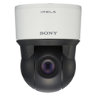 | Netwerkcamera | Sony | Ipela, SNC- ER521 | netwerkcamera, Indoor Rapid IP PTZ dome camera 360°, SD resolutie |  |  | 20 |  | € -
Inschrijfsom (excl BTW) |  |  |  |  |  |  |  | 290 | € - | € -
Opslagpercentage in % ** |  |  |  |  |  |  |  |  |  | € -
Totale inschrijfsom (excl BTW) |  |  |  |  |  |  |  |  |  | € -

*Foto's zijn enkel ter illustratie opgenomen. Opgenomen aantallen AV middelen geven een indicatie, hieraan kan opdrachtnemer geen rechten ontlenen.

Naam onderneming

Naam tekenbevoegde

Functie tekenbevoegde

Rechtsgeldige handtekening

Plaats en datum

